Estadísticas
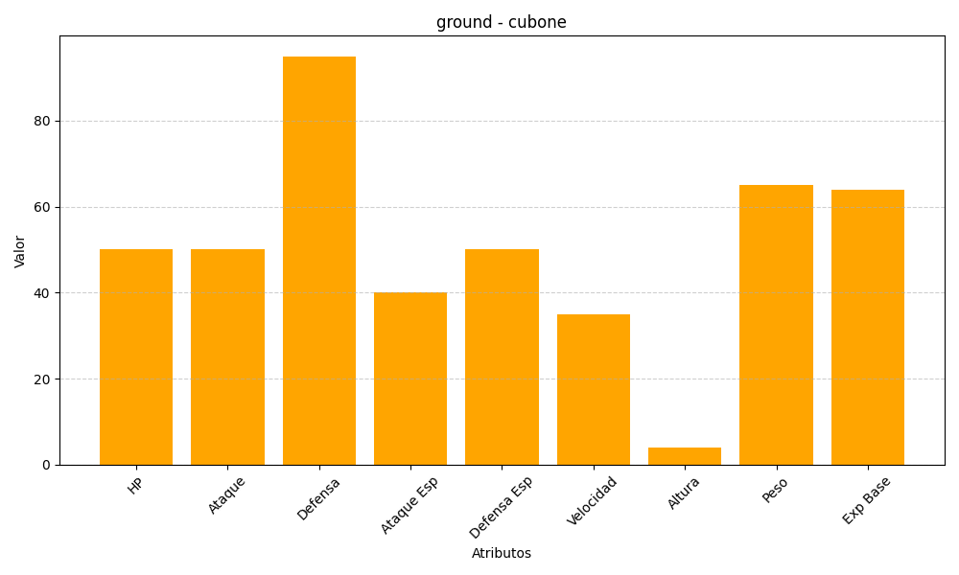
ID | Nombre | Tipo | HP | Ataque | Defensa | Ataque Especial | Defensa Especial | Velocidad | Altura | Peso | Experiencia Base
104 | cubone | ground | 50 | 50 | 95 | 40 | 50 | 35 | 4 | 65 | 64

